AM und Bildung
Arbeitmarkt und Bildung in Wien
 | Jul-22

Arbeitsmarktdaten im Kontext von Bildungsabschlüssen:
Das mit Abstand höchste Arbeitslosigkeitsrisiko haben Personen, die keinen über die Pflichtschule hinausgehenden Bildungsabschluss vorweisen können.

Wichtige Arbeitsmarktdaten auf einen Blick

 |  |  | Veränd. zum Vorjahr
 | Bestand/Quote |  | absolut | in%

Arbeitslose Personen | 97,284 |  | -19,798 | -16.9%
Frauen | 42,880 |  | -9,397 | -18.0%
Männer | 54,404 |  | -10,401 | -16.0%
Unselbständig Beschäftigte | 899,321 |  | 22,454 | 2.6%
Frauen | 433,702 |  | 10,886 | 2.6%
Männer | 465,619 |  | 11,568 | 2.5%
Arbeitslosenquote - nationale Berechnung | 9.8% |  | -2.0% | -Punkte
Frauen | 9.0% |  | -2.0% | -Punkte
Männer | 10.5% |  | -2.0% | -Punkte

 | arbeitslose Personen |  | offene Stellen

 | Bestand | Anteil | Bestand | Anteil

Gesamt | 97,284 | 100% | 19,883 | 100%
maximal Pflichtschule | 44,749 | 46.0% | 8,429 | 42.4%
Lehre | 20,322 | 20.9% | 5,873 | 29.5%
Mittlere technisch-gewerbliche Schule | 570 | 0.6% | 53 | 0.3%
Mittlere kaufmännische Schule | 1,753 | 1.8% | 132 | 0.7%
sonstige mittlere Schule | 2,023 | 2.1% | 1,323 | 6.7%
Allgemeinbildende höhere Schule | 8,907 | 9.2% | 89 | 0.4%
Höhere technisch-gewerbliche Schule | 1,907 | 2.0% | 964 | 4.8%
Höhere kaufmännische Schule | 1,741 | 1.8% | 491 | 2.5%
sonstige höhere Schule | 2,925 | 3.0% | 826 | 4.2%
Akademie | 351 | 0.4% | 53 | 0.3%
Fachhochschule | 1,178 | 1.2% | 844 | 4.2%
Universität, Hochschule, Pädagogische Hochschule | 10,649 | 10.9% | 804 | 4.0%

46,0% der arbeitslosen Personen hat lediglich Pflichtschulausbildung, 20,9% verfügen über einen Lehrabschluss; in Summe weisen 66,9% aller arbeitslosen Personen maximal Lehrausbildung auf. Personen mit Lehrabschluss sind allerdings im Vorteil: 29,5% der (sofort verfügbaren) offenen Stellen verlangt diese Qualifikation.

Bestand arbeitsloser Personen nach Ausbildung und Geschlecht

 | Frauen N = 42.880 | Männer N = 54.404
Pflichtschule | 44.7% | 47.0%
Lehre | 17.1% | 23.9%
BMS | 5.4% | 3.7%
AHS | 9.9% | 8.6%
BHS | 7.2% | 6.4%
Uni, FH, Akademie | 15.4% | 10.2%

Bei der differenzierten Betrachtung arbeitsloser Personen nach Geschlecht zeigt sich ein Unterschied beim Anteil von Personen mit Pflichtschulausbildung (Männer: 47,0%, Frauen: 44,7%), noch deutlicher ist der Unterschied beim Anteil von Personen mit Lehrabschluss: 17,1% der arbeitslosen Frauen, aber 23,9% der arbeitslosen Männer haben eine Lehrausbildung absolviert.

Arbeitslosenquote1 nach Ausbildung

 | Jul 22 | Jul 21 | ALQ-Gesamt | ALQ-Gesamt
Pflichtschulausbildung | 26.6% | 31.1% | 9.8% | 11.8%
Lehrausbildung | 9.6% | 11.7% | 9.8% | 11.8%
BMS | 5.9% | 7.0% | 9.8% | 11.8%
AHS | 8.5% | 9.4% | 9.8% | 11.8%
BHS | 6.2% | 7.8% | 9.8% | 11.8%
Akadem. Ausbildung, FH | 3.7% | 4.6% | 9.8% | 11.8%

Arbeitslosenquote1 nach Ausbildung im Zeitverlauf

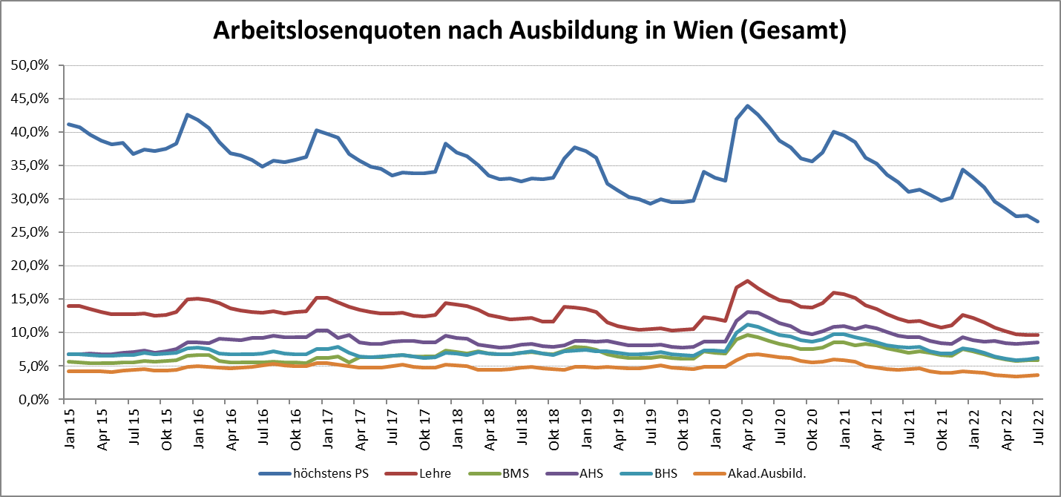

1 Vorgemerkte Arbeitslose einer Bildungsebene bezogen auf das Arbeitskräftepotential (Arbeitslose + unselbstständig Beschäftigte des Jahres) derselben Bildungsebene; die Gliederung der Beschäftigtenbasis nach Bildungsabschluss wurde nach Ergebnissen der Arbeitskräfteerhebung (unselbeständig Erwerbstätige nach LFK) errechnet

verwendete Abkürzungen:
AHS: Allgemeinbildende höhere Schule
BHS: Berufsbildende höhere Schule (Höhere technisch-gewerbliche Schule, Höhere kaufmännische Schule, Sonstige höhere Schule)
BMS: Berufsbildende mittlere Schule (Mittlere technisch-gewerbliche Schule, Mittlere kaufmännische Schule, Sonstige mittlere Schule)

